Bug'ai
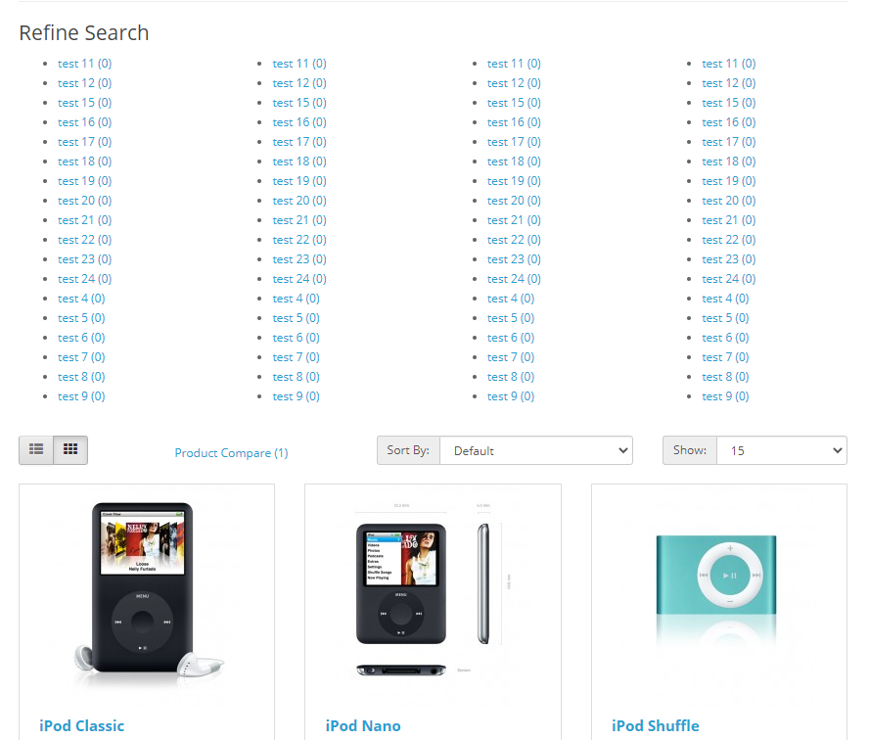
1 | Paspaudus ant Laptops & Notebooks neatidaro viso prekiu saraso
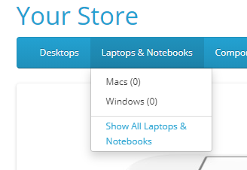

2 | Paspaudus ant MP3 player ismeta dropdown su list'u

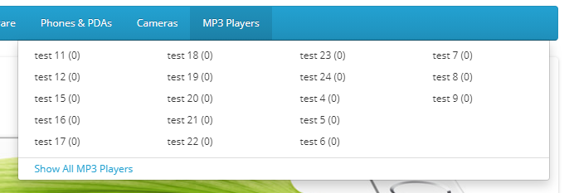

3

